推广产品周数据和月数据
产品广告数据周/月统计

1-7日产品广告数据分析 |  |  |  |  |  |  |  |  |  |  | 8-14日产品广告数据分析
产品 | 花费 | 曝光 | 点击次数 | 每次点击费用 | 点击率 | 销售额 | 订单 | ACOS | 总销售额 | 广告花费占总销售比 | 产品 | 花费 | 曝光 | 点击次数 | 每次点击费用 | 点击率 | 销售额 | 订单 | ACOS | 总销售额 | 广告花费占总销售比
A |  |  |  |  |  |  |  |  |  |  | A
B |  |  |  |  |  |  |  |  |  |  | B
C |  |  |  |  |  |  |  |  |  |  | C
D |  |  |  |  |  |  |  |  |  |  | D
E |  |  |  |  |  |  |  |  |  |  | E
F |  |  |  |  |  |  |  |  |  |  | F

总计 |  |  |  |  |  |  |  |  |  |  | 总计

15-22日产品广告数据分析 |  |  |  |  |  |  |  |  |  |  | 23-30日产品广告数据分析
产品 | 花费 | 曝光 | 点击次数 | 每次点击费用 | 点击率 | 销售额 | 订单 | ACOS | 总销售额 | 广告花费占总销售比 | 产品 | 花费 | 曝光 | 点击次数 | 每次点击费用 | 点击率 | 销售额 | 订单 | ACOS | 总销售额 | 广告花费占总销售比
A |  |  |  |  |  |  |  |  |  |  | A
B |  |  |  |  |  |  |  |  |  |  | B
C |  |  |  |  |  |  |  |  |  |  | C
D |  |  |  |  |  |  |  |  |  |  | D
E |  |  |  |  |  |  |  |  |  |  | E
F |  |  |  |  |  |  |  |  |  |  | F

总计 |  |  |  |  |  |  |  |  |  |  | 总计

上半月和下半月产品分析
1-14日产品广告数据分析 |  |  |  |  |  |  |  |  |  |  | 15-31日产品广告数据分析
产品 | 花费 | 曝光 | 点击次数 | 每次点击费用 | 点击率 | 销售额 | 订单 | ACOS | 总销售额 | 广告花费占总销售比 | 产品 | 花费 | 曝光 | 点击次数 | 每次点击费用 | 点击率 | 销售额 | 订单 | ACOS | 总销售额 | 广告花费占总销售比
A |  |  |  |  |  |  |  |  |  |  | A
B |  |  |  |  |  |  |  |  |  |  | B
C |  |  |  |  |  |  |  |  |  |  | C
D |  |  |  |  |  |  |  |  |  |  | D
E |  |  |  |  |  |  |  |  |  |  | E
F |  |  |  |  |  |  |  |  |  |  | F

总计 |  |  |  |  |  |  |  |  |  |  | 总计

当月产品广告数据分析
产品 | 花费 | 曝光 | 点击次数 | 每次点击费用 | 点击率 | 销售额 | 订单 | ACOS | 总销售额 | 广告花费占总销售比
A
B
C

D
E
F

总计

分析总表
市场调研 | 前期策划 | 推广方案 | 效果评估

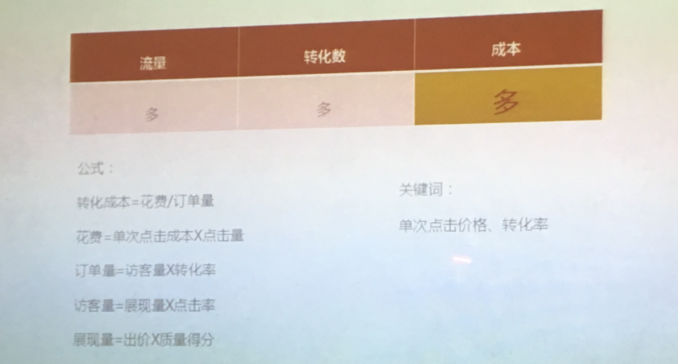
1.ACOS | = | 广告花费 | = | 单词点击费用 X 点击数量 | =
 |  | 销售额 |  | 访客 X 转化率 X 单价 |  |  | 流量 | 转化 | 成本
 |  |  |  |  |  |  | 多 | 多 | 多
点击数量=1.几倍的访客
一个访客或许会点击好几次，所以广告点击的量有时候会大于访客量

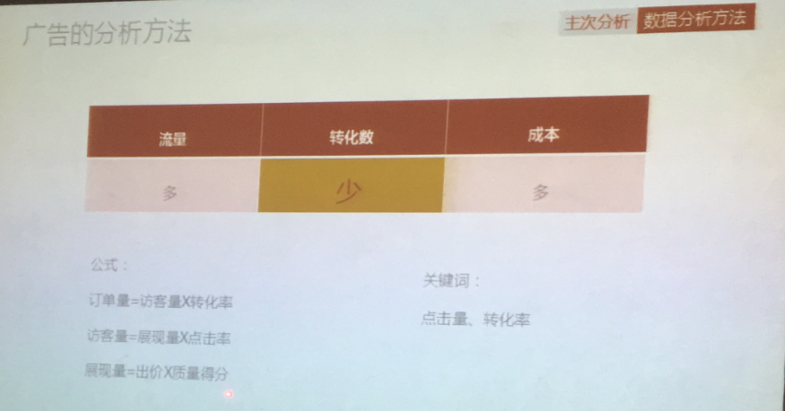
所以这里要控制ACOS,
1.控制单词点击
2.提高转化率
3.提高单价 |  |  |  |  |  |  | 流量 | 转化 | 成本
 |  |  |  |  |  |  | 多 | 少 | 多
花费 | = | 单词点击/订单量
订单量 | = | 访客量 X 转化率
访客量 | = | 展现量 X 点击率
展现量 | = | 出价 X 质量得分

广告位排名 | = | 竞价 X listing质量
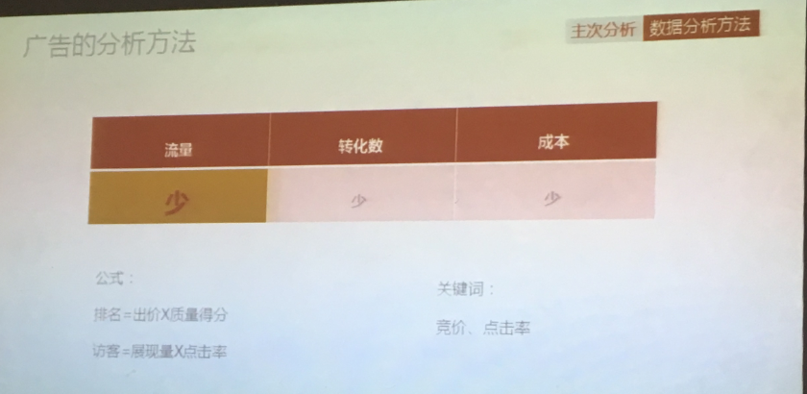
 |  |  |  |  |  |  | 流量 | 转化 | 成本
 |  |  |  |  |  |  | 少 | 少 | 少

2.ACOS高/效果差的原因
a.转化成本高： | 转化率低： |  | 图片/review/精准/价格
 | 单词点击成本高： |  | 排名过高
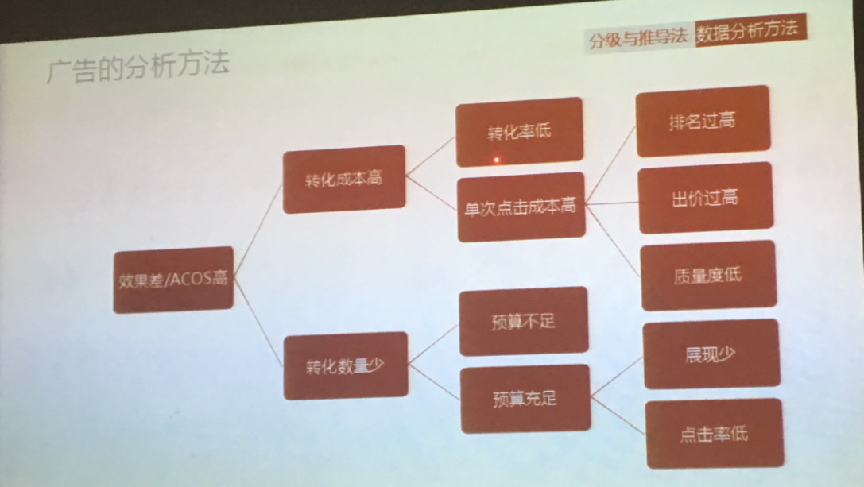
 |  |  | 出价过高
 |  |  | 质量低

b.转化数量少： | 预算不足
 | 预算充足： | 展现少
 |  | 点击率低

Acos高，销售额高： | 降低成本（点击成本）
Acos高，销售额低： | 优化流量，提高转化
Acos低，销售额高： | 增加预算
Acos低，销售额低： | 增加曝光+点击

2.广告的数据分析
1.账户预算大于整个广告活动预算
2.要想预算好控制，尽量创建广告活动而不是广告组
3.新品前期越精准跑出的词也越精准越好，如果不精准会跑出很多ASIN,则需要精减listing的关键词
4.大部分的广告点击率会＞0.5%
5.曝光很大但是没有点击的词，相关性太低，应该否定
6.点击率最影响广告排名，点击率下降，会导致广告曝光越来越少
7.如何提高曝光和点击？ |  | 1.提高listing的精准度 2.否定不相干的词 3.提高竞价
8.要想做广告关联，就重新开一组auto，并精准否掉跟产品相关的词，那么跑出来的就会是ASIN,形成关联
9.长尾词更精准转化更高，但是流量小，所以长尾词做广泛匹配去获得更多流量
10.大词做精准匹配，避免过多花费在大词上面
11.可以在广告中加入别人品牌名，竞争少 |  |  |  | 专门找广告跑的很猛的新品
12.建议每次优化之后重新开一个广告活动，根据数据看效果
13.如果高价的auto表现不好，可以新建低价的去测，原来的auto仍然保留
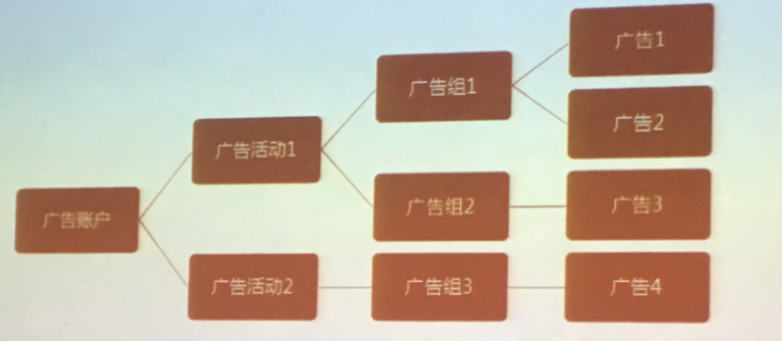
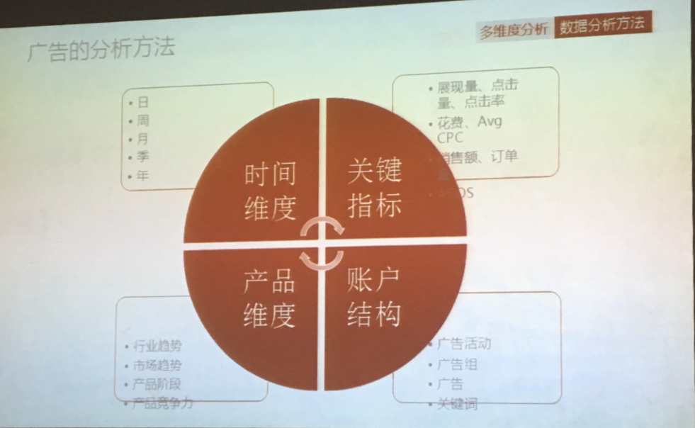

3.listing如果做的不够精准，auto里面会抛出很多ASIN而不是关键词，所以前期listing的词一定要够精准让亚马逊识别卖的是什么产品就是什么产品

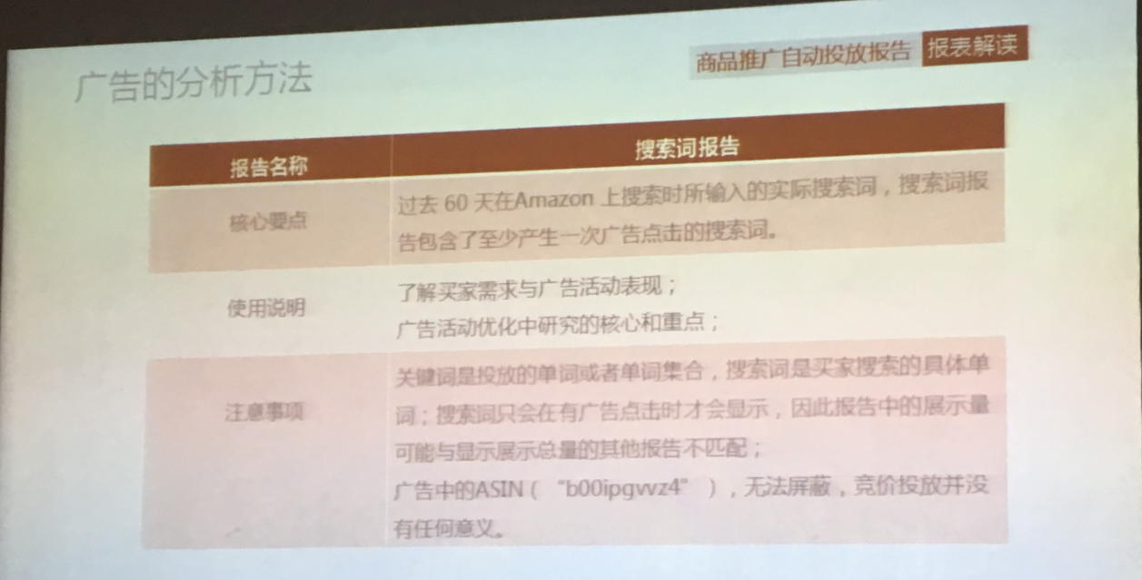
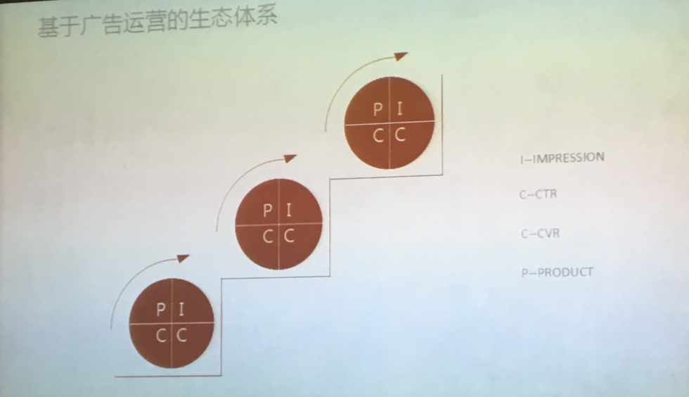

4.广告数据分析
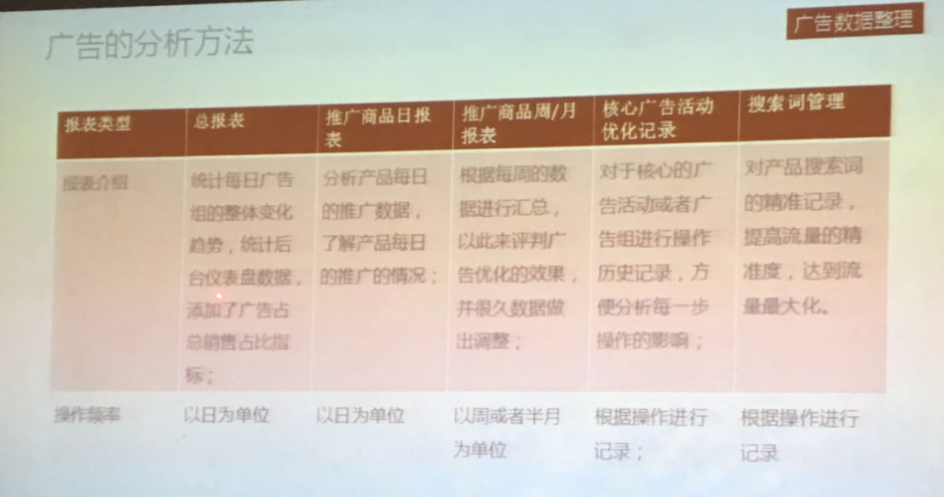

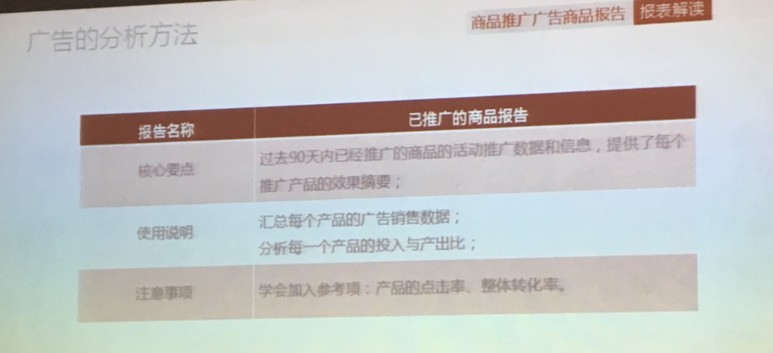

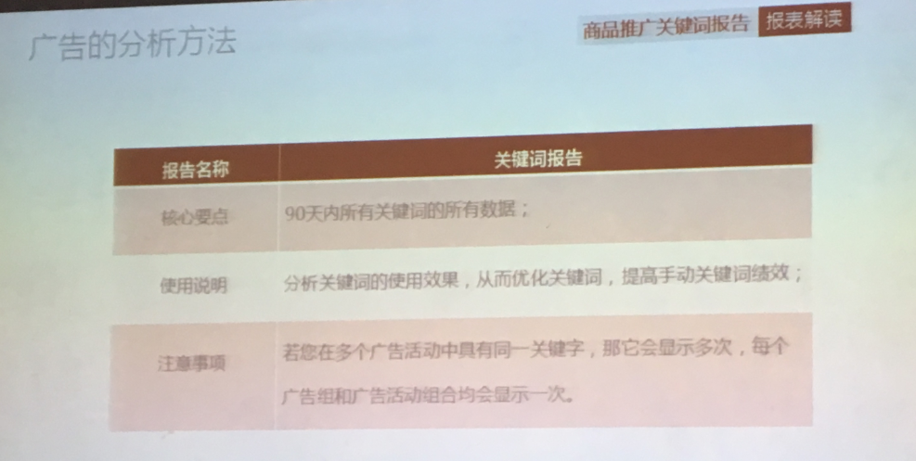

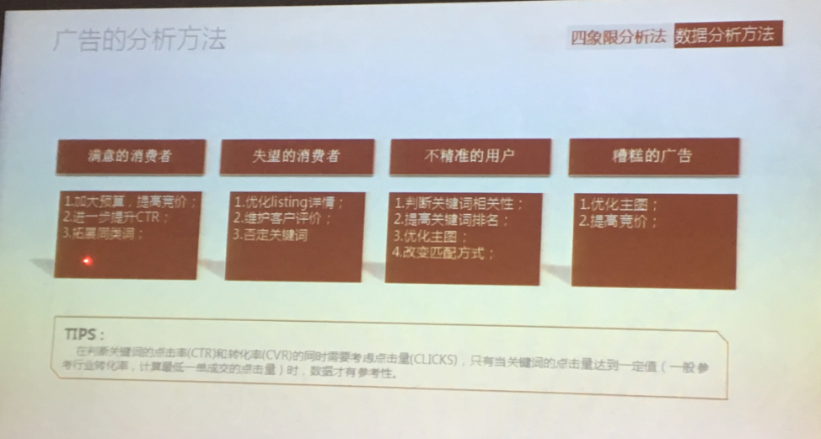

2.产品的广告规划:
a.市场调研，Google趋势和keepa,做产品差异化，包括外观，设计，功能，组合装等想办法把价格提高与同类产品的市场价，获取利润
因为一般国外产品线下价格要比网上贵的多

要明确产品的生命周期
掌握打造产品的节点 |  |  |  |  |  | 通过产品词根在Google adwords 中查找词根，拓展相关词
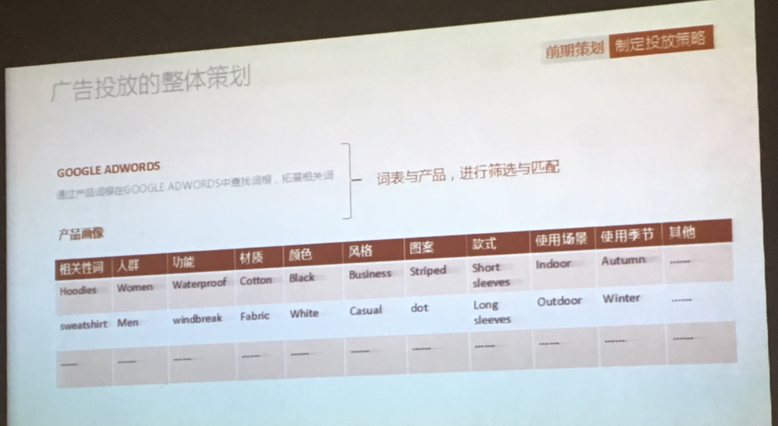
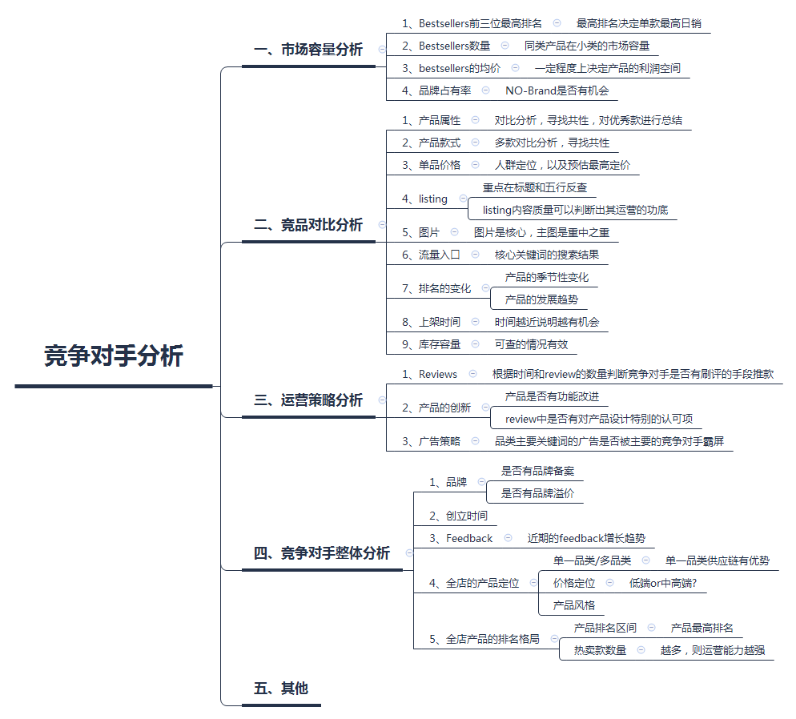

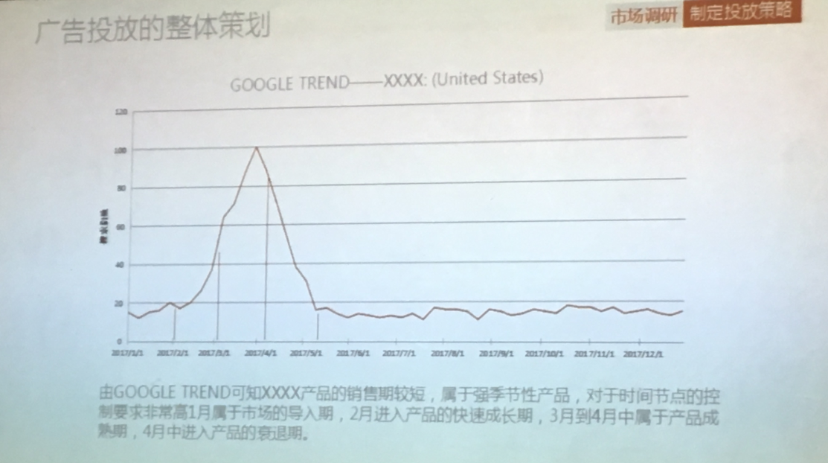

b.广告的投放预算
以一定期限内的销售额的一定比率计算出可以给这个产品的广告费用总额，一般占比在5%-10%，
实际情况根据产品利润进行计算，切勿过多或过少

广告预算占比 | = | 产品利润（扣除平台佣金和配送费之后的单个产品利润）- 预计的产品净利润 -退换货费用和损耗1% - 公司固定成本和人工成本4% - 其他1%
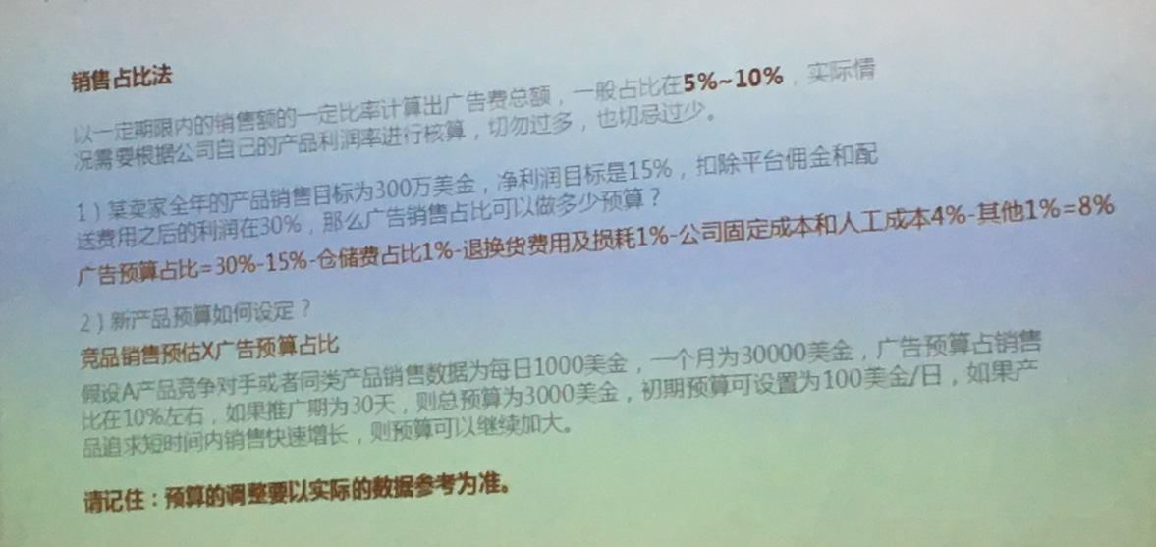

c.根据生命周期的节点来投入广告费用并根据生命周期的节点来投入广告费用
例子里面旺季在3/4月份
导入期的广告费用投入 |  | 2.成长期 |  | 3.成熟期 | 4.衰退期

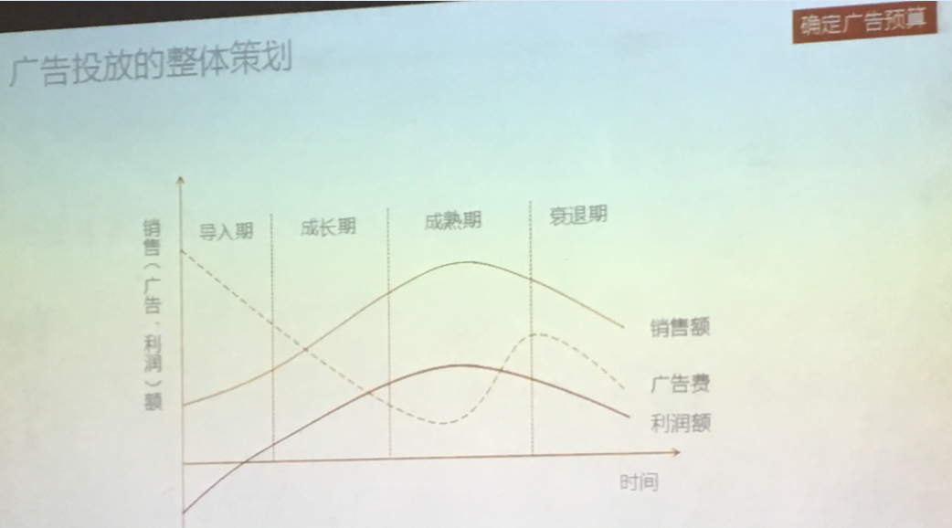
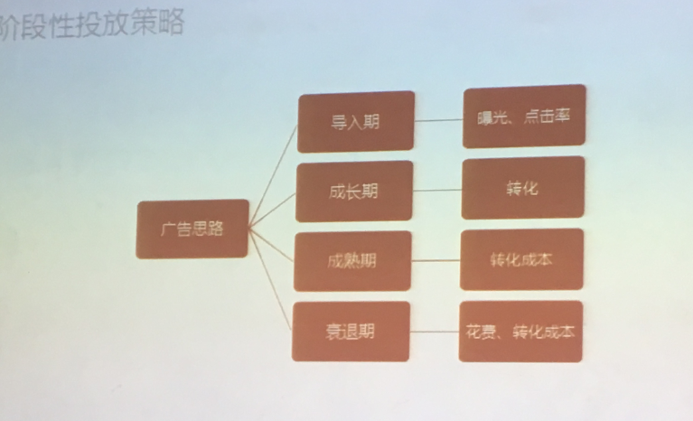

1.导入期

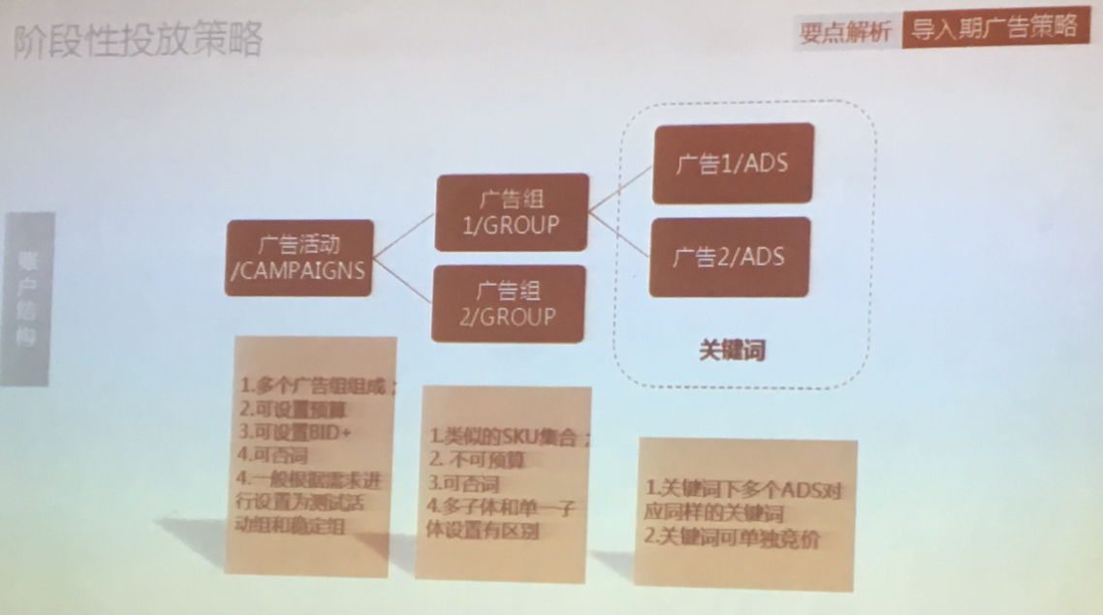

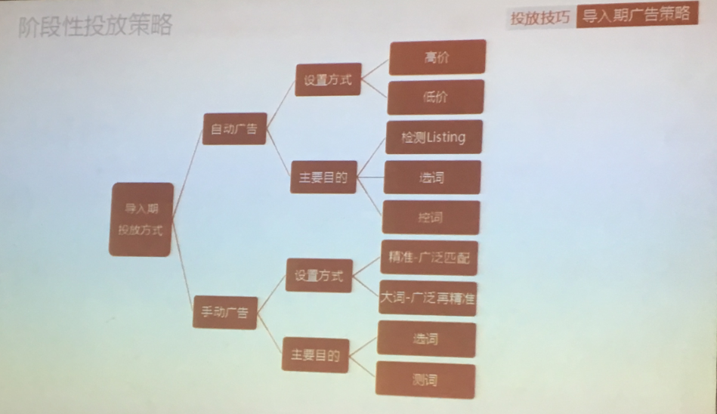

2.成长期
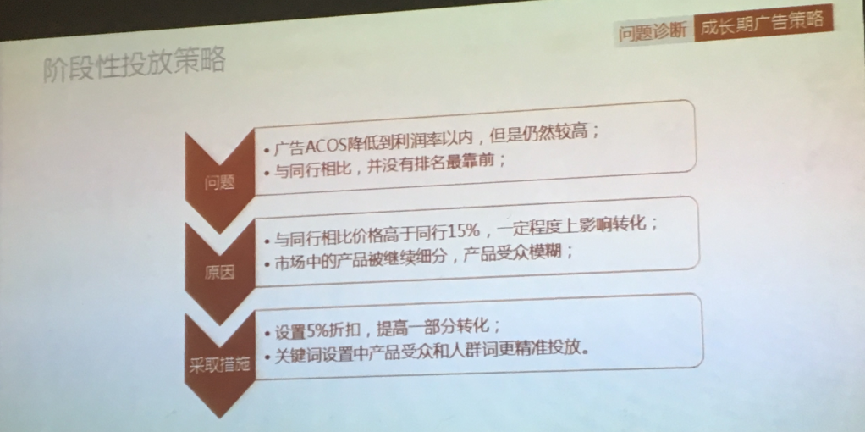

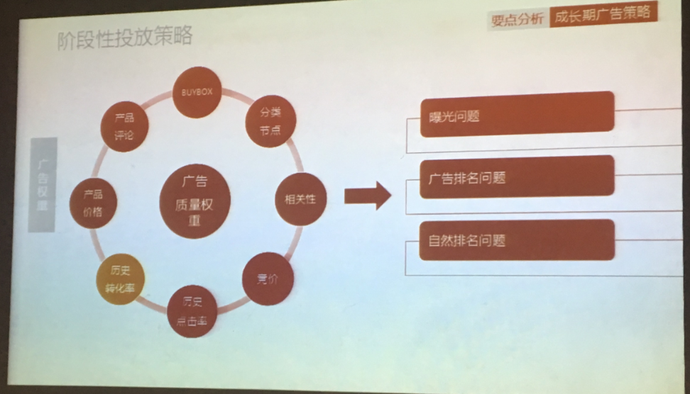

3.成熟期

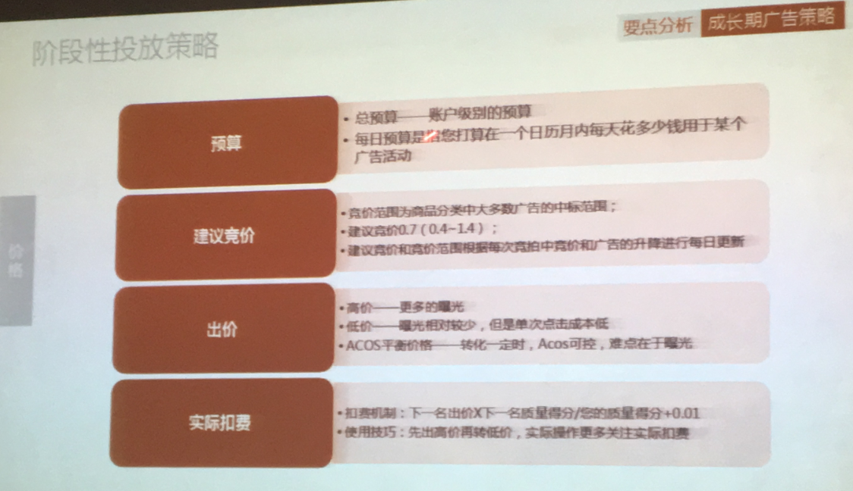

3.成熟期

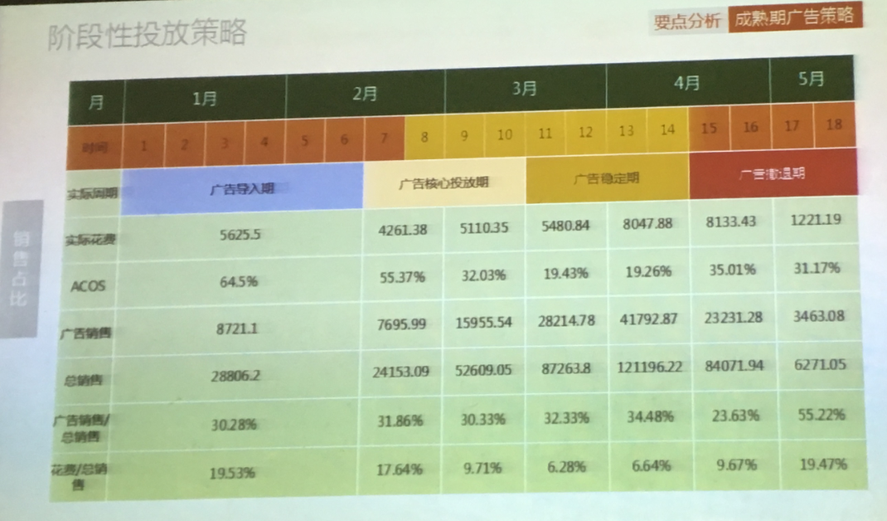

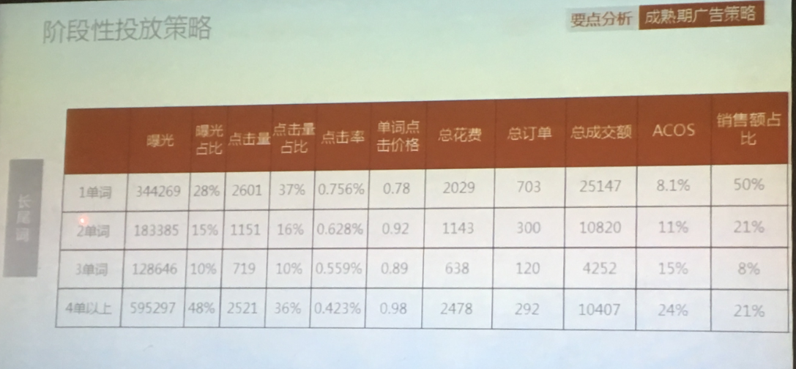

4.衰退期期

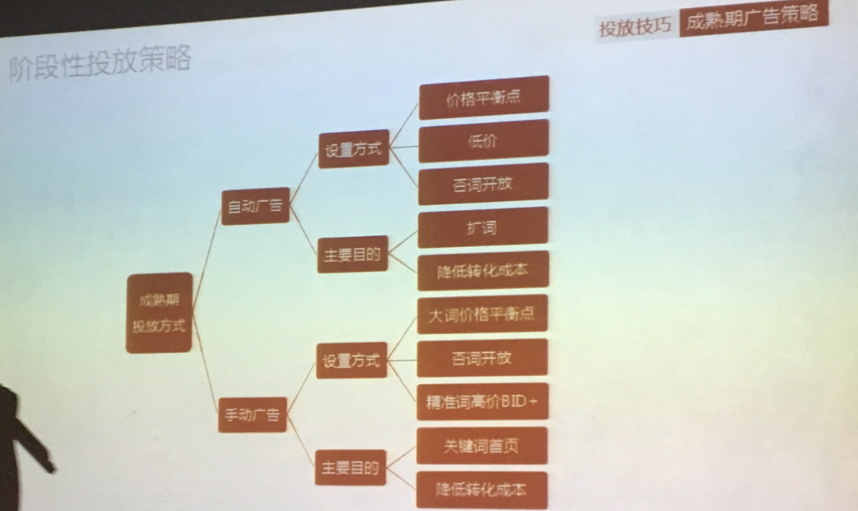

4.衰退期

解决问题
1.产品来了差评怎么调整广告位？
这个时候要把广告位尽量降下来 ，等多一两个个好评了再去加大广告预算跟竞价
不然点击率会降的飞快，非常影响排名

2.产品断货后上线怎么调广告？
直接加大预算，调高广告竞价，会恢复的快

3.做广告要每天关注两个排名
most wished for
most gifted for

4.如果一个新品上线，自动手动都竞价很高了，但还是没有多少曝光，类目没有问题？
需要精减listing，优化listing的精准度，越精准越好

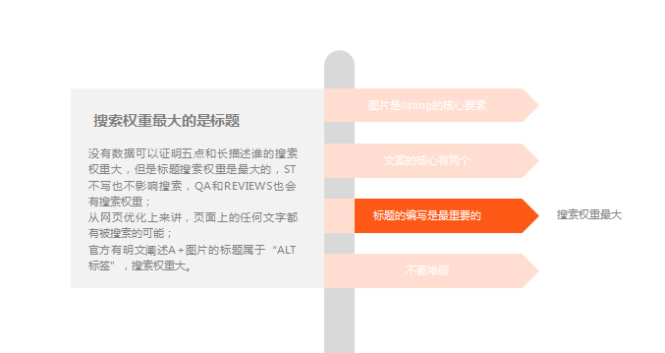

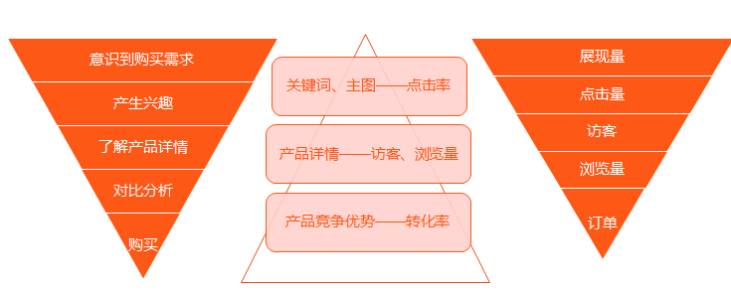

5.如果自动广告跑出了很多ASIN说明listing不精准
asin不多的情况也说明词不准，listing有一个无效词
asin不多单都是广泛词，大词，这时候就精准度就没什么问题了，接着把大词拿出来做广泛
如果自动里面大词占了很多预算，那么要否定大词
如果在广泛里这个词占了很多预算，那么久要否定精准

6.有历史数据积累的广告组都是有权重的，不要轻易停掉任何一个广告组
如果那个有历史数据的产品下架了，可以把新品的放进去做，加重权重

7.大词要做精准匹配低价 这样转化低ACOS | 大词 流量大 转化低
长尾词流量少 广泛匹配更多流量 用高价来获取更好的位置 | 长尾词 流量小 转化高
如果我设置的目标利润率为30%，那么如果要达到30%的法，那么我的CPC ACOS只能控制在20%以内 ，如果ACOS超过20%以上的词都拿出来开手动，在AUTO里面做广泛及精准否定，大词在手动里面做低价广泛，高价精准匹配，则长尾精准词则做高价广泛匹配，这样就会降低整个AUTO的ACOS，同时带了精准流量

